Blad1
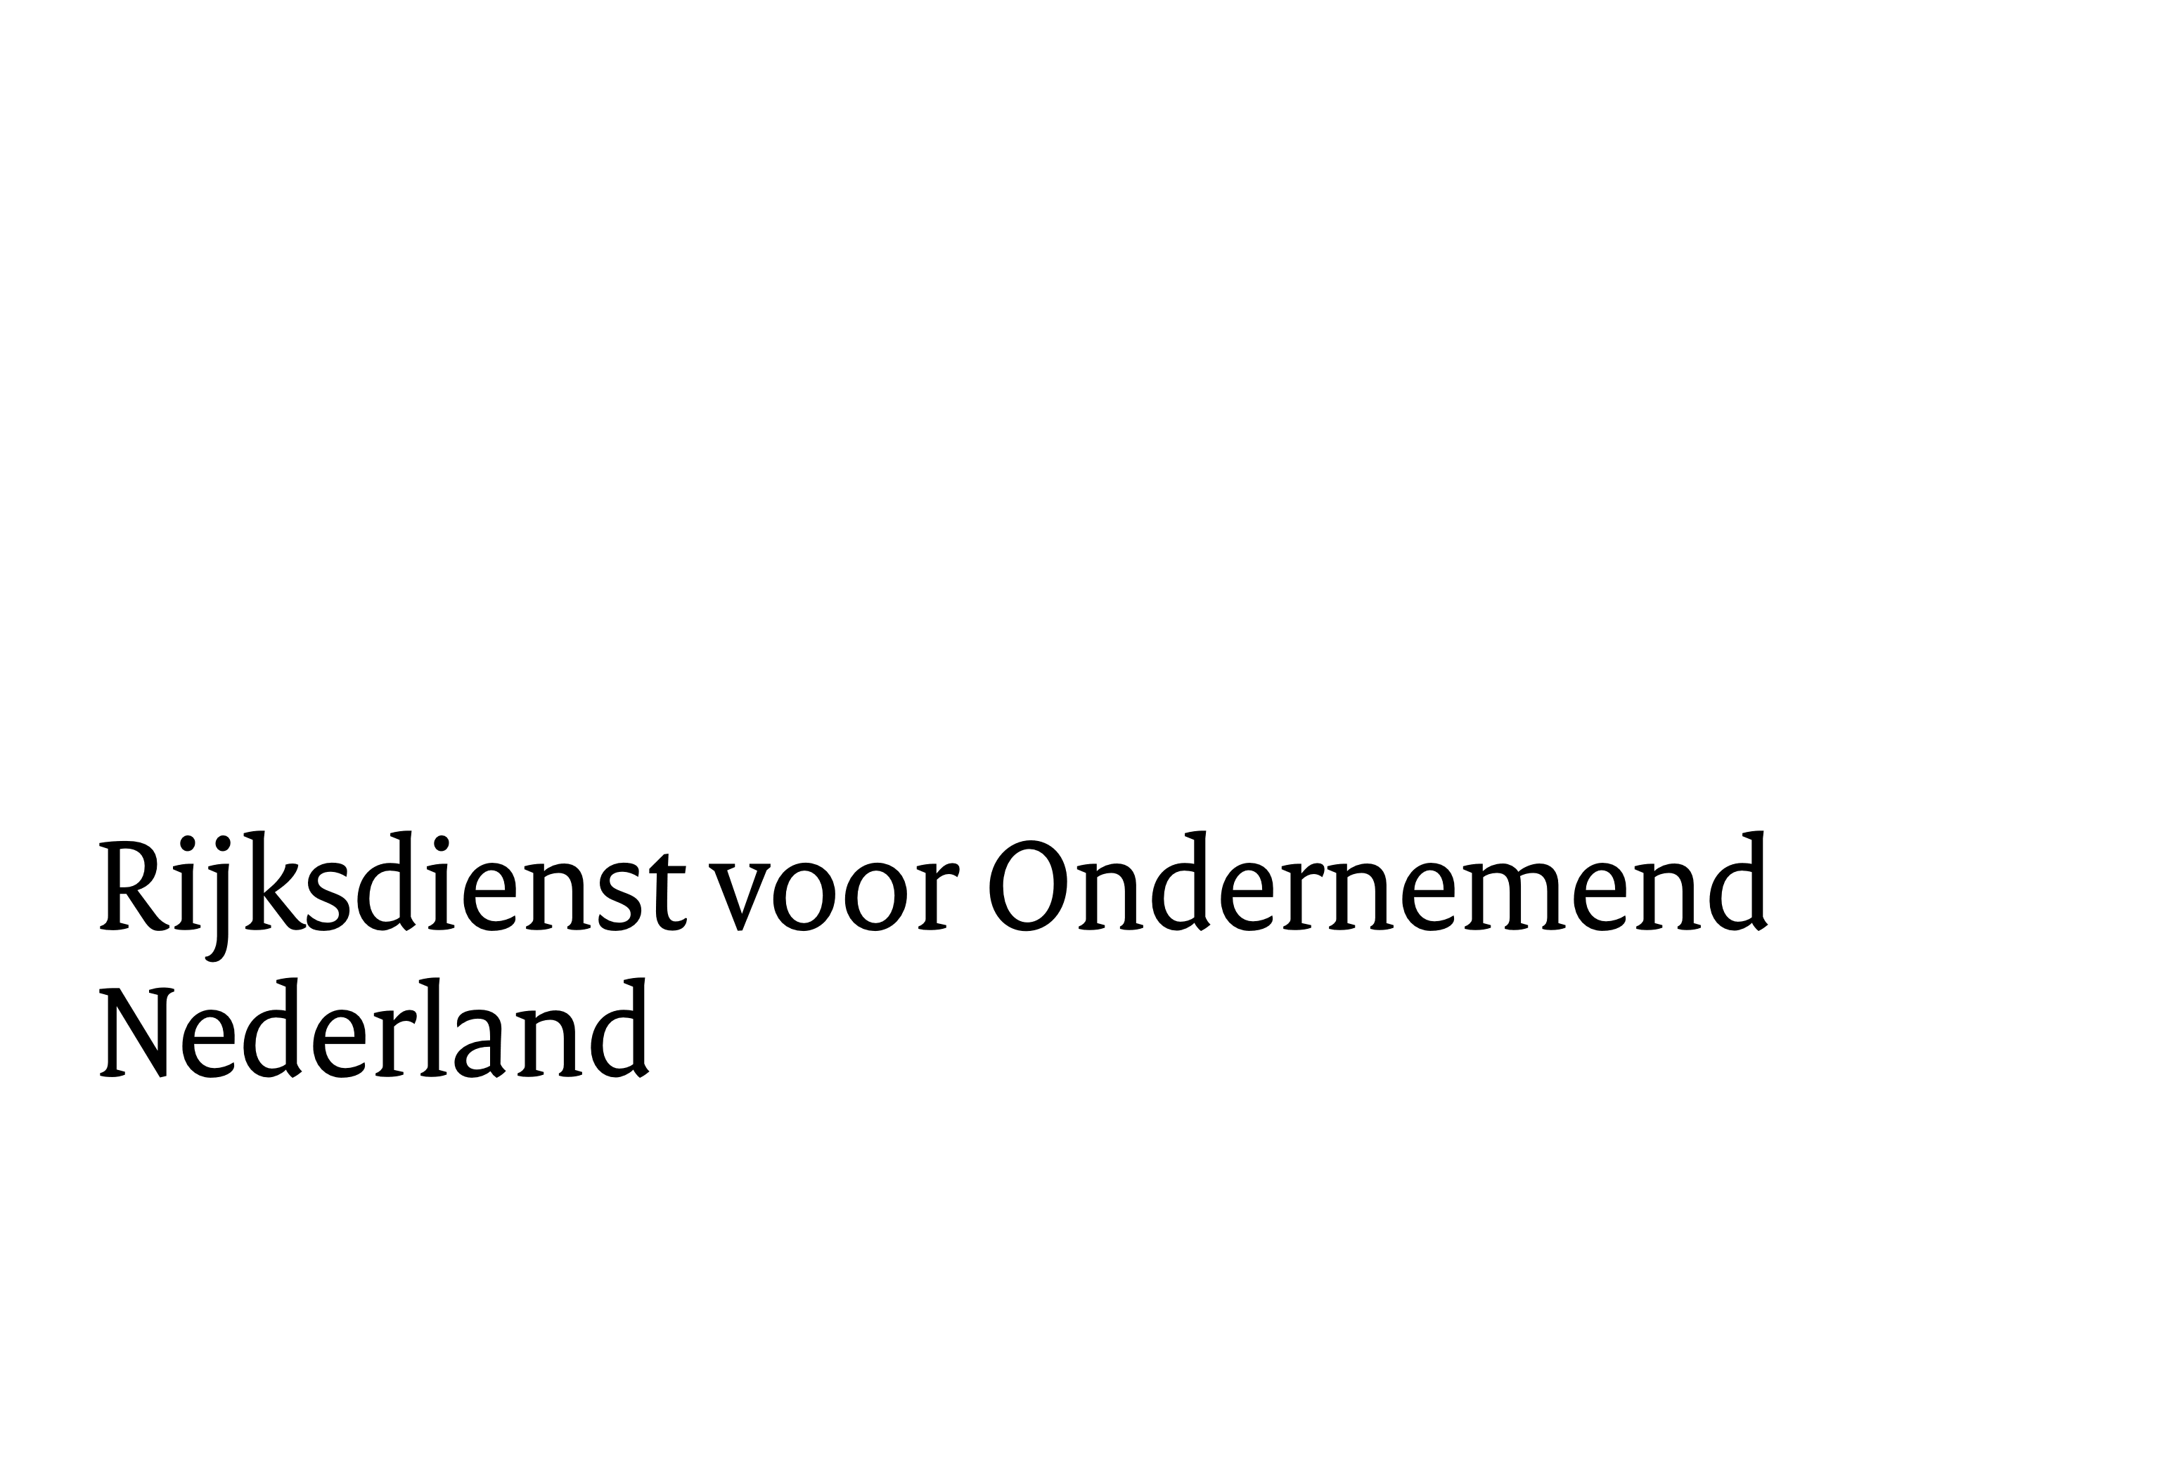

 | Prijzenformulier
 | Europese aanbesteding Semi-autonome energiesystemen

 | nr. | product | prijs
 | 1. | <<in te vullen activiteit/product>> | € -
 | 2. | <<in te vullen activiteit/product>> | € -
 | 3. | <<in te vullen activiteit/product>> | € -
 | 4. | <<in te vullen activiteit/product>> | € -
 | totaal |  | € -

 | NB:
1 | Prijzen zijn all-in en in EUROS
2 | Totaalprijs cell F14 mag niet lager zijn dan €1.239.670,--
3 | Totaalprijs cell F14 mag niet hoger zijn dan €2.479.339,--
4 | Format kan bewerkt worden, of een eigen format gebruiken
5 | Er dient een nadere begroting ingediend te worden om uurtarieven en geschat aantal uren per activiteit/product te verduidelijken

 | Inschrijver
 | Naam ondertekenaar
 | functie ondertekenaar
 | handtekening
 | plaats en datum

